Лист1
КЛАПАН ФУТИРОВАННЫЙ PTFE
НАИМЕНОВАНИЕ | Ду | Цена с НДС, руб
FV-V.3.2.P.P.M Корпус: сталь WCB футированный PTFE (Code:F46) PN10 | 15 | 3744.00 | 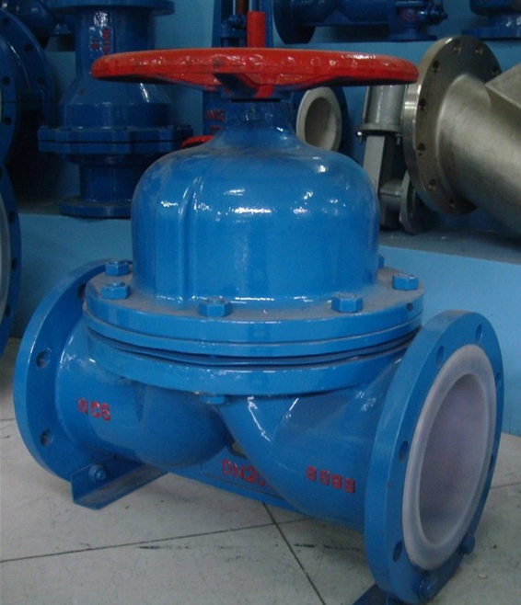
 | 20 | 4176.00
 | 25 | 4320.00
 | 32 | 5184.00
 | 40 | 5904.00
 | 50 | 7200.00
 | 65 | 11808.00
 | 80 | 14688.00
 | 100 | 19296.00

